Sheet1
机房名 | 机房1 | 机房名 | 机房3

IP地址 | 114.119.40.199 | IP地址 | 121.201.70.7

带宽 | 共享型100M | 带宽 | 独享型10M

带宽表现形式 | 会自动降速 | 带宽表现形式 | 持续平稳

压力测试 | 满载下较表现平稳，较少有丢包情况 | 压力测试 | 满载下会有丢包发生

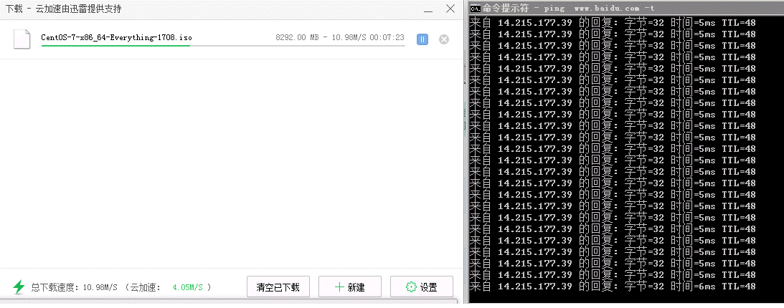
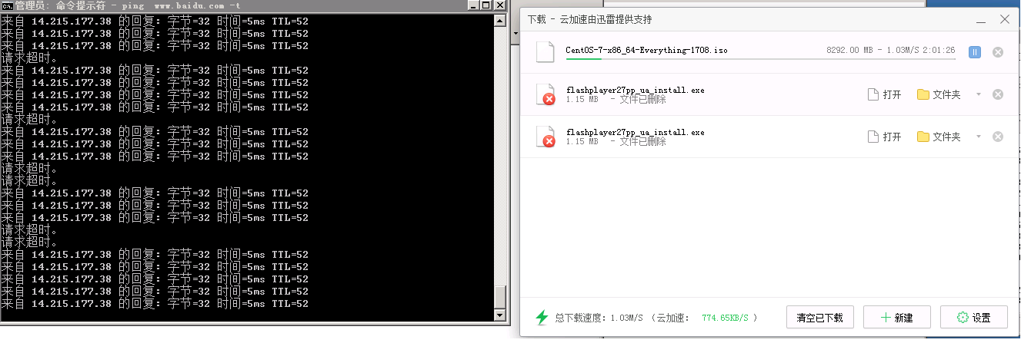

丢包率 | 正常情况下偶尔会有丢包发生 | 丢包率 | 正常情况下极少有丢包发生

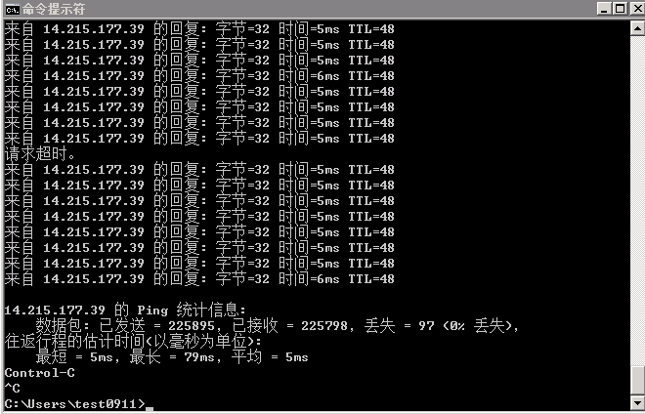
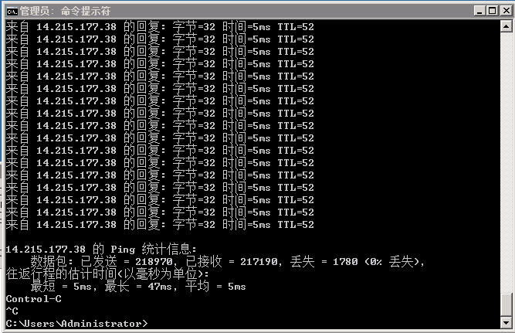

延时 | 要走较多内网，有一定的丢包率和延时 | 延时 | 直走公网，节点较少延时较低
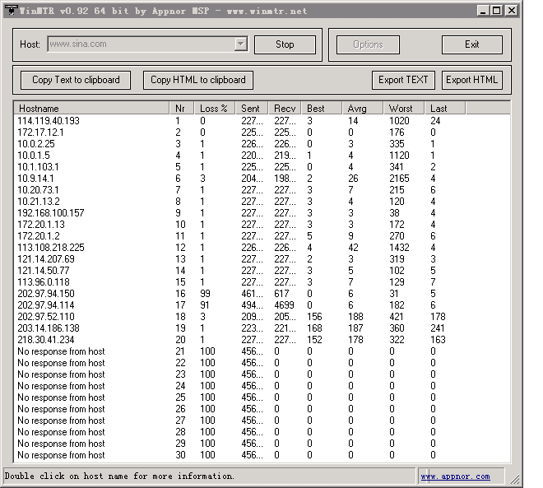
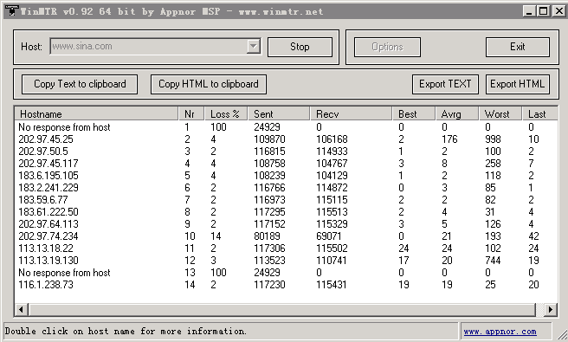

其它 | 受网络控制技术限制会有速度不正常情况 | 其它 | 满载时速度表现平稳，但会掉包
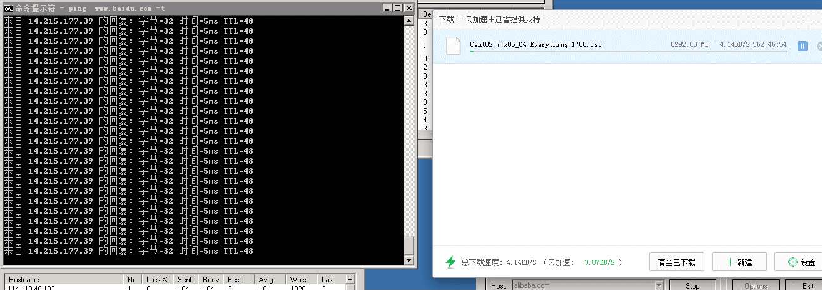

结论 | 优点：满载下表现平稳，搞压能力强。 | 结论 | 优点：网络稳定，带宽速度平稳真实，不会忽大忽小，直走公网受技术因素风险小
 | 缺点：正常情况下有会丢包情况发生，由于是共享型要走较多内网，会有延时，另外带宽可能受技术限制较不稳定。 |  | 缺点：由于是独享型，满载后再受带宽限制会有延时掉包

